ver2
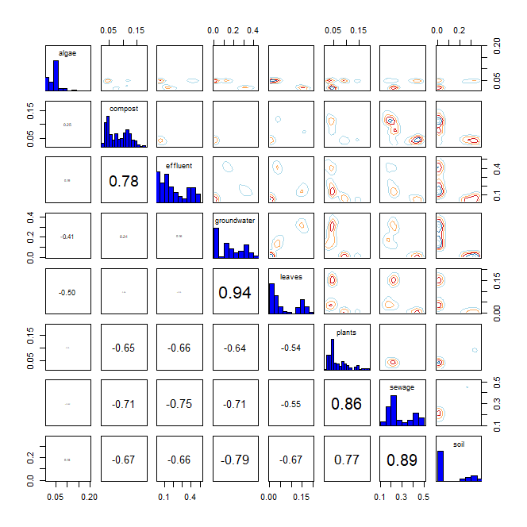
* R language MixSIAR package 기반 Bayesian Isotope Mixing Model 적합 결과
 |  |  |  |  |  |  |  | DIC |  | median of xi
1. 사용 데이터: 2024 환경기초조사사업 결과(HIX, BIX) |  |  |  |  |  |  |  | 252.3621 |  | HIX | 0.1
2. 조사하천: 지석천 |  |  |  |  |  |  |  |  |  | BIX | 2
3. 조사기간: 2024년 4~7월
4. 공변인: 월(month)
5. 설정 오염원: 낙엽(leaves), 수생식물(plants), 조류(algae), 퇴비(compost), 토양(soil), 유출수(effluent), 하수(sewage), 지하수(groundwater)

6. Model 적합 결과
1) isospace plot
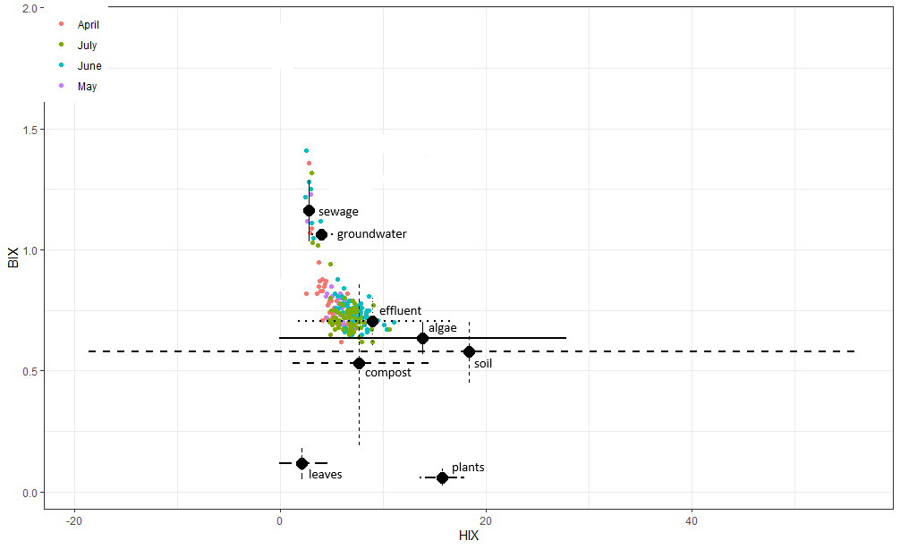

2) prior=1
`-> 조사 전 모든 오염원에 대한 사전 가능성(사전분포 모수)을 동일하게 설정
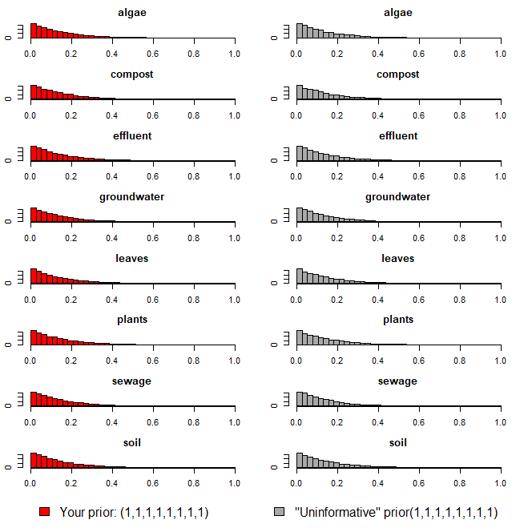

3) Model 실행 결과(오염원 기여율 추정 결과)
`-> 각 오염원 별 추정 기여율에 대한 신뢰구간 포함

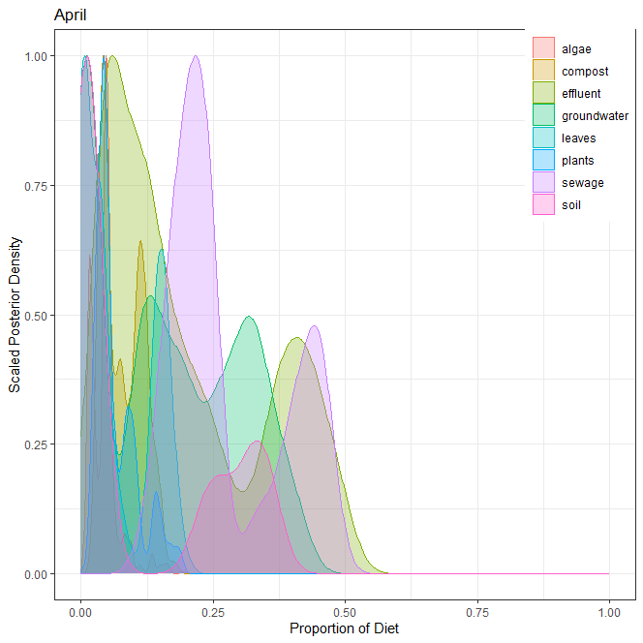
1] 4월
오염원 | 평균 | 표준편차 | 2.50% | 5% | 25% | 50% | 75% | 95% | 97.50%
낙엽(leaves) | 0.066 | 0.049 | 0.005 | 0.006 | 0.011 | 0.066 | 0.112 | 0.142 | 0.158
수생식물(plants) | 0.052 | 0.019 | 0.024 | 0.025 | 0.036 | 0.051 | 0.066 | 0.085 | 0.090
조류(algae) | 0.070 | 0.046 | 0.008 | 0.009 | 0.032 | 0.071 | 0.115 | 0.142 | 0.149
퇴비(compost) | 0.166 | 0.039 | 0.087 | 0.095 | 0.139 | 0.172 | 0.194 | 0.225 | 0.229
토양(soil) | 0.045 | 0.037 | 0.006 | 0.007 | 0.013 | 0.031 | 0.080 | 0.107 | 0.110
유출수(effluent) | 0.211 | 0.148 | 0.012 | 0.012 | 0.019 | 0.249 | 0.333 | 0.409 | 0.426
하수(sewage) | 0.291 | 0.042 | 0.208 | 0.211 | 0.264 | 0.298 | 0.320 | 0.351 | 0.361
지하수(groundwater) | 0.099 | 0.045 | 0.038 | 0.040 | 0.065 | 0.089 | 0.132 | 0.182 | 0.184
 | 1.000

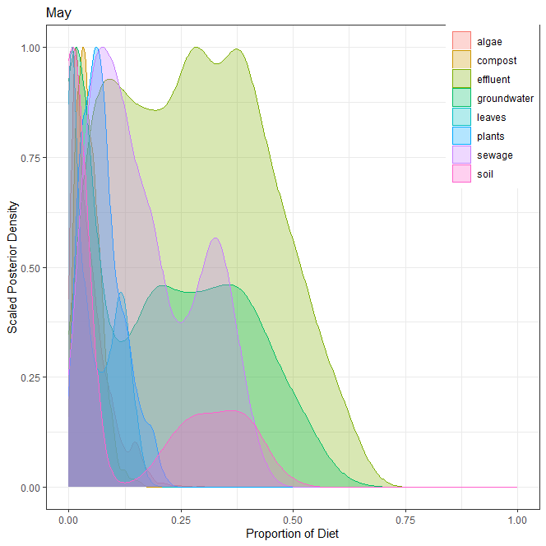
2] 5월
오염원 | 평균 | 표준편차 | 2.50% | 5% | 25% | 50% | 75% | 95% | 97.50%
낙엽(leaves) | 0.053 | 0.042 | 0.002 | 0.003 | 0.015 | 0.043 | 0.085 | 0.130 | 0.141
수생식물(plants) | 0.094 | 0.057 | 0.011 | 0.016 | 0.047 | 0.086 | 0.132 | 0.201 | 0.215
조류(algae) | 0.061 | 0.061 | 0.002 | 0.003 | 0.016 | 0.036 | 0.090 | 0.202 | 0.225
퇴비(compost) | 0.112 | 0.049 | 0.028 | 0.035 | 0.071 | 0.110 | 0.152 | 0.190 | 0.201
토양(soil) | 0.028 | 0.027 | 0.002 | 0.002 | 0.008 | 0.019 | 0.041 | 0.083 | 0.097
유출수(effluent) | 0.279 | 0.199 | 0.003 | 0.005 | 0.022 | 0.346 | 0.432 | 0.548 | 0.586
하수(sewage) | 0.188 | 0.099 | 0.034 | 0.045 | 0.110 | 0.176 | 0.262 | 0.365 | 0.395
지하수(groundwater) | 0.185 | 0.111 | 0.012 | 0.019 | 0.093 | 0.182 | 0.266 | 0.373 | 0.406
 | 1.000

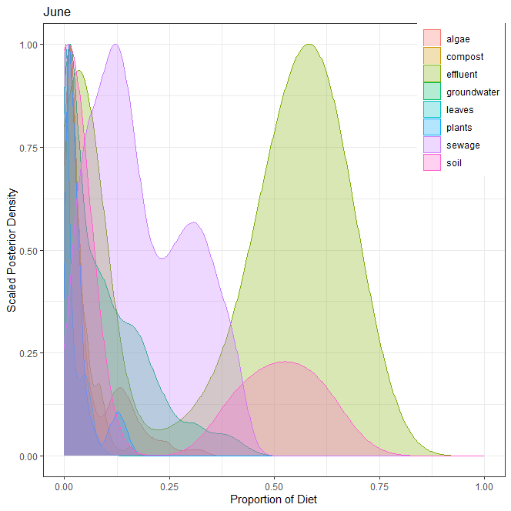
3] 6월
오염원 | 평균 | 표준편차 | 2.50% | 5% | 25% | 50% | 75% | 95% | 97.50%
낙엽(leaves) | 0.025 | 0.025 | 0.001 | 0.001 | 0.006 | 0.016 | 0.033 | 0.077 | 0.098
수생식물(plants) | 0.032 | 0.031 | 0.002 | 0.003 | 0.010 | 0.023 | 0.044 | 0.102 | 0.120
조류(algae) | 0.126 | 0.135 | 0.001 | 0.002 | 0.011 | 0.065 | 0.218 | 0.396 | 0.443
퇴비(compost) | 0.107 | 0.083 | 0.012 | 0.015 | 0.036 | 0.068 | 0.195 | 0.242 | 0.254
토양(soil) | 0.056 | 0.054 | 0.001 | 0.002 | 0.008 | 0.032 | 0.102 | 0.155 | 0.172
유출수(effluent) | 0.421 | 0.294 | 0.004 | 0.006 | 0.032 | 0.542 | 0.643 | 0.789 | 0.819
하수(sewage) | 0.160 | 0.070 | 0.031 | 0.045 | 0.106 | 0.165 | 0.211 | 0.268 | 0.289
지하수(groundwater) | 0.073 | 0.065 | 0.008 | 0.010 | 0.024 | 0.049 | 0.109 | 0.213 | 0.237
 | 1.000

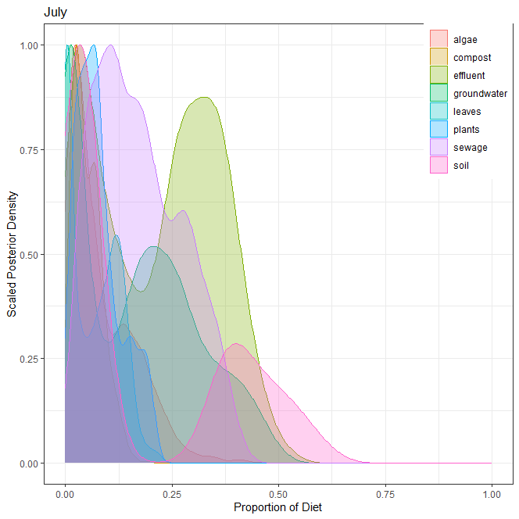
4] 7월
오염원 | 평균 | 표준편차 | 2.50% | 5% | 25% | 50% | 75% | 95% | 97.50%
낙엽(leaves) | 0.081 | 0.065 | 0.001 | 0.003 | 0.023 | 0.070 | 0.115 | 0.207 | 0.219
수생식물(plants) | 0.071 | 0.043 | 0.012 | 0.016 | 0.037 | 0.063 | 0.100 | 0.149 | 0.162
조류(algae) | 0.113 | 0.081 | 0.009 | 0.019 | 0.049 | 0.101 | 0.157 | 0.252 | 0.345
퇴비(compost) | 0.107 | 0.041 | 0.021 | 0.033 | 0.079 | 0.113 | 0.137 | 0.168 | 0.175
토양(soil) | 0.087 | 0.068 | 0.002 | 0.002 | 0.022 | 0.079 | 0.144 | 0.208 | 0.225
유출수(effluent) | 0.237 | 0.174 | 0.003 | 0.005 | 0.027 | 0.273 | 0.379 | 0.492 | 0.521
하수(sewage) | 0.203 | 0.083 | 0.044 | 0.061 | 0.140 | 0.205 | 0.269 | 0.334 | 0.347
지하수(groundwater) | 0.101 | 0.072 | 0.008 | 0.012 | 0.043 | 0.085 | 0.147 | 0.244 | 0.274
 | 1.000

5] 각 오염원 별 correlation

ver3
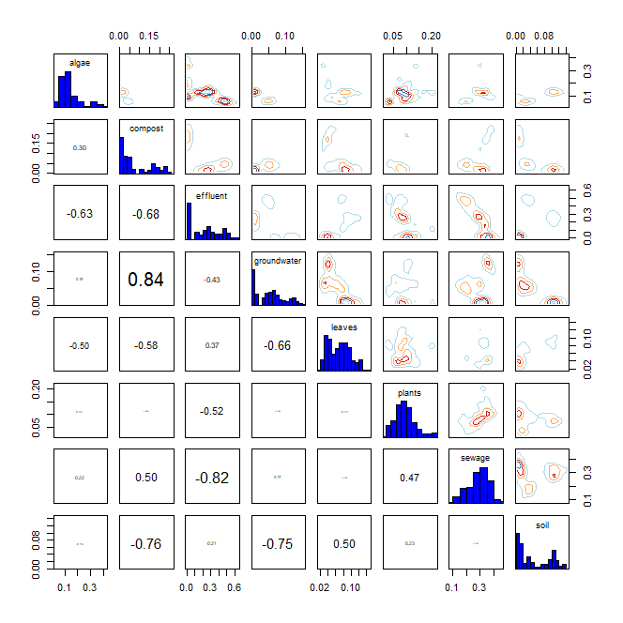
* R language MixSIAR package 기반 Bayesian Isotope Mixing Model 적합 결과
 |  |  |  |  |  |  |  | DIC
1. 사용 데이터: 2024 환경기초조사사업 결과(HIX, BIX) |  |  |  |  |  |  |  | 341.3799 |  | median of xi
2. 조사하천: 지석천 |  |  |  |  |  |  |  |  |  | HIX | 0.1
3. 조사기간: 2024년 4~7월 |  |  |  |  |  |  |  |  |  | BIX | 1.6
4. 공변인: 본류 또는 지류(stream)
5. 설정 오염원: 낙엽(leaves), 수생식물(plants), 조류(algae), 퇴비(compost), 토양(soil), 유출수(effluent), 하수(sewage), 지하수(groundwater)

6. Model 적합 결과
1) isospace plot
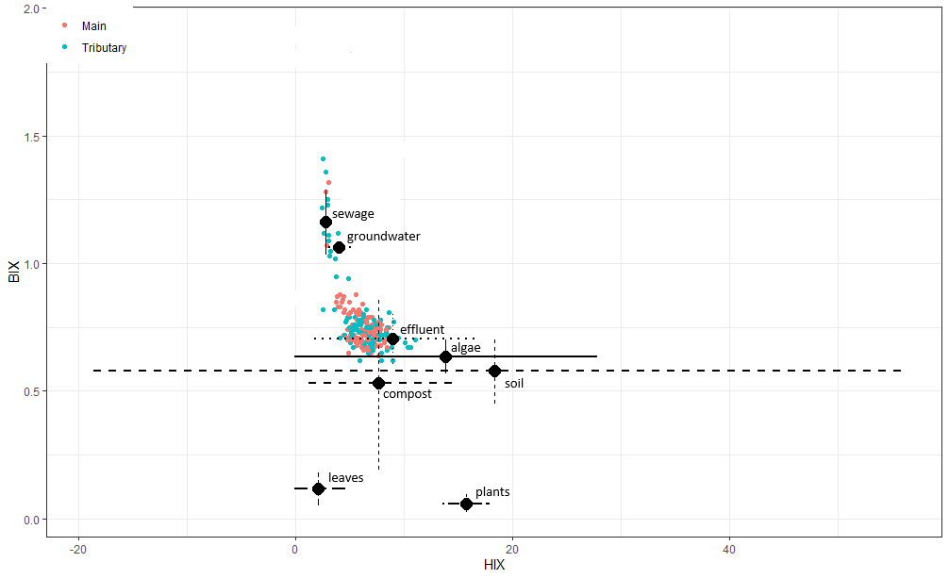

2) prior=1
`-> 조사 전 모든 오염원에 대한 사전 가능성(사전분포 모수)을 동일하게 설정
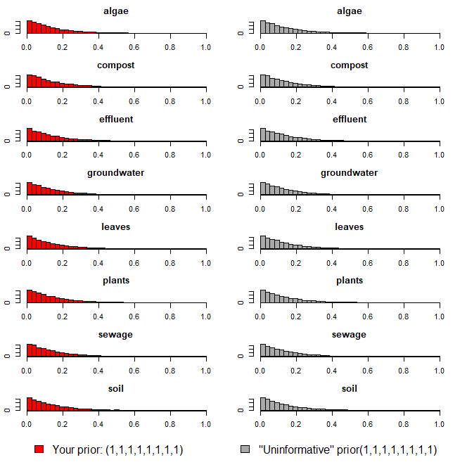

3) Model 실행 결과(오염원 기여율 추정 결과)
`-> 각 오염원 별 추정 기여율에 대한 신뢰구간 포함

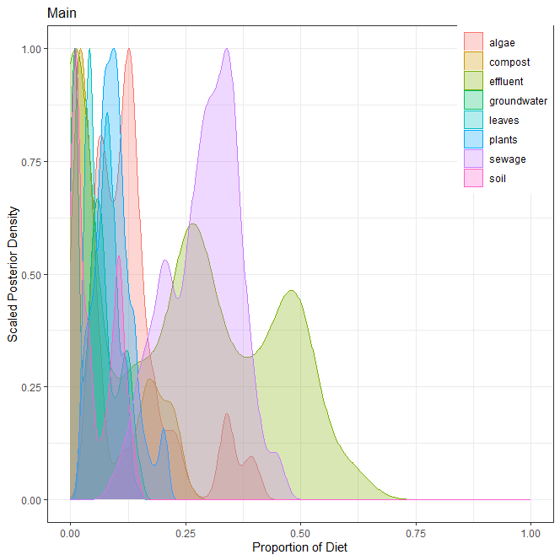
1] 본류
오염원 | 평균 | 표준편차 | 2.50% | 5% | 25% | 50% | 75% | 95% | 97.50%
낙엽(leaves) | 0.069 | 0.029 | 0.026 | 0.029 | 0.044 | 0.068 | 0.090 | 0.120 | 0.125
수생식물(plants) | 0.094 | 0.040 | 0.028 | 0.032 | 0.068 | 0.092 | 0.116 | 0.173 | 0.201
조류(algae) | 0.137 | 0.086 | 0.036 | 0.048 | 0.076 | 0.121 | 0.155 | 0.345 | 0.383
퇴비(compost) | 0.079 | 0.076 | 0.011 | 0.012 | 0.017 | 0.044 | 0.160 | 0.226 | 0.230
토양(soil) | 0.052 | 0.044 | 0.005 | 0.006 | 0.010 | 0.037 | 0.100 | 0.124 | 0.136
유출수(effluent) | 0.227 | 0.189 | 0.006 | 0.006 | 0.013 | 0.243 | 0.385 | 0.515 | 0.565
하수(sewage) | 0.286 | 0.077 | 0.130 | 0.149 | 0.226 | 0.297 | 0.344 | 0.396 | 0.422
지하수(groundwater) | 0.056 | 0.042 | 0.006 | 0.006 | 0.010 | 0.053 | 0.081 | 0.130 | 0.140
 | 1.000

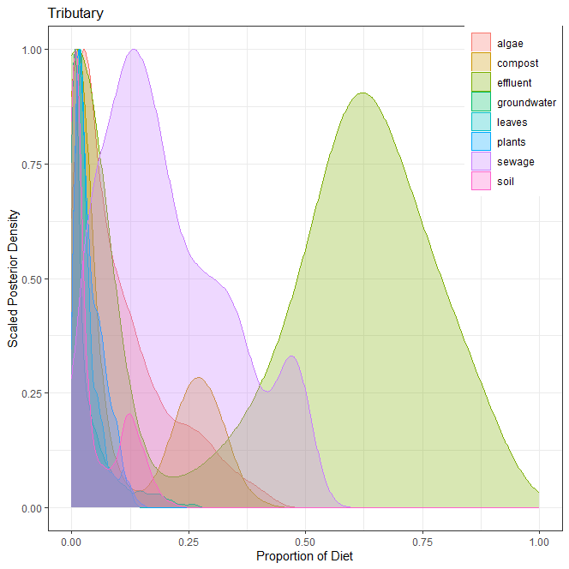
2] 지류
오염원 | 평균 | 표준편차 | 2.50% | 5% | 25% | 50% | 75% | 95% | 97.50%
낙엽(leaves) | 0.032 | 0.028 | 0.002 | 0.004 | 0.013 | 0.024 | 0.042 | 0.097 | 0.112
수생식물(plants) | 0.040 | 0.031 | 0.003 | 0.005 | 0.015 | 0.030 | 0.059 | 0.099 | 0.111
조류(algae) | 0.108 | 0.099 | 0.004 | 0.007 | 0.028 | 0.075 | 0.160 | 0.314 | 0.352
퇴비(compost) | 0.106 | 0.124 | 0.002 | 0.003 | 0.008 | 0.026 | 0.240 | 0.324 | 0.340
토양(soil) | 0.046 | 0.056 | 0.001 | 0.001 | 0.005 | 0.015 | 0.091 | 0.156 | 0.172
유출수(effluent) | 0.421 | 0.312 | 0.002 | 0.002 | 0.015 | 0.542 | 0.670 | 0.841 | 0.873
하수(sewage) | 0.209 | 0.134 | 0.020 | 0.029 | 0.105 | 0.179 | 0.305 | 0.475 | 0.488
지하수(groundwater) | 0.038 | 0.051 | 0.001 | 0.001 | 0.005 | 0.015 | 0.050 | 0.161 | 0.192
 | 1.000

3] 각 오염원 별 correlation

ver4
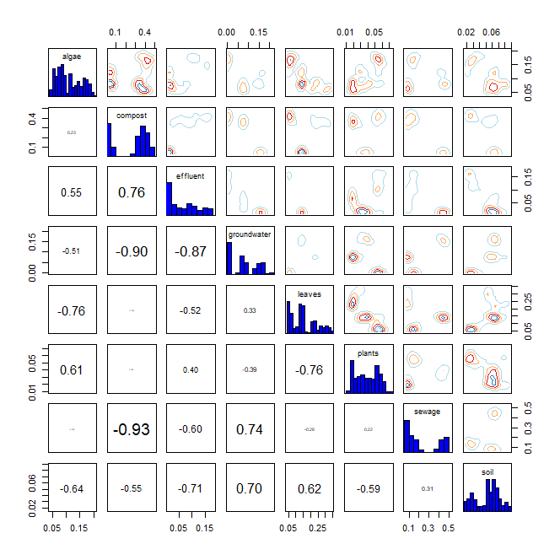
* R language MixSIAR package 기반 Bayesian Isotope Mixing Model 적합 결과
 |  |  |  |  |  |  | DIC |  |  | median of xi
1. 사용 데이터: 2024 환경기초조사사업 결과(HIX, FI) |  |  |  |  |  |  | 218.4105 |  |  | HIX | 0.1
2. 조사하천: 지석천 |  |  |  |  |  |  |  |  |  | FI | 0.2
3. 조사기간: 2024년 4~7월
4. 공변인: 월(month)
5. 설정 오염원: 낙엽(leaves), 수생식물(plants), 조류(algae), 퇴비(compost), 토양(soil), 유출수(effluent), 하수(sewage), 지하수(groundwater)

6. Model 적합 결과
1) isospace plot
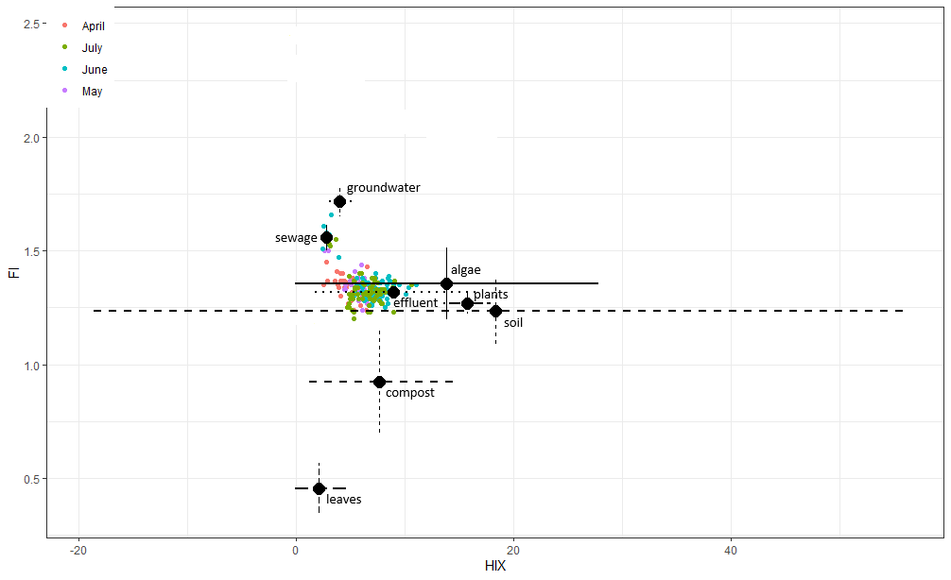

2) prior=1
`-> 조사 전 모든 오염원에 대한 사전 가능성(사전분포 모수)을 동일하게 설정
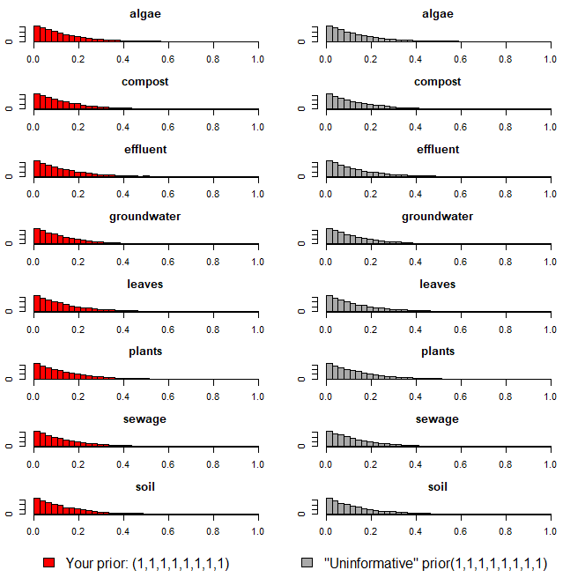

3) Model 실행 결과(오염원 기여율 추정 결과)
`-> 각 오염원 별 추정 기여율에 대한 신뢰구간 포함

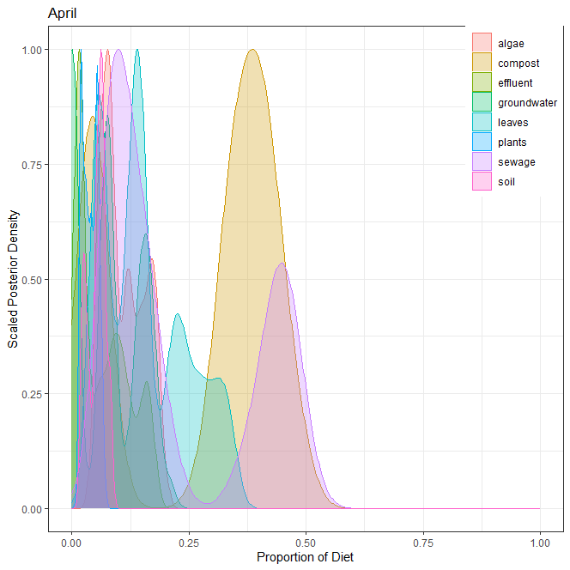
1] 4월
오염원 | 평균 | 표준편차 | 2.50% | 5% | 25% | 50% | 75% | 95% | 97.50%
낙엽(leaves) | 0.156 | 0.087 | 0.049 | 0.050 | 0.065 | 0.140 | 0.227 | 0.321 | 0.333
수생식물(plants) | 0.039 | 0.016 | 0.016 | 0.017 | 0.024 | 0.039 | 0.054 | 0.063 | 0.064
조류(algae) | 0.110 | 0.044 | 0.050 | 0.055 | 0.073 | 0.097 | 0.148 | 0.182 | 0.186
퇴비(compost) | 0.272 | 0.166 | 0.035 | 0.037 | 0.047 | 0.349 | 0.404 | 0.461 | 0.477
토양(soil) | 0.053 | 0.019 | 0.019 | 0.020 | 0.034 | 0.057 | 0.066 | 0.081 | 0.085
유출수(effluent) | 0.067 | 0.054 | 0.011 | 0.011 | 0.014 | 0.056 | 0.108 | 0.162 | 0.171
하수(sewage) | 0.225 | 0.157 | 0.070 | 0.078 | 0.090 | 0.149 | 0.415 | 0.475 | 0.488
지하수(groundwater) | 0.078 | 0.065 | 0.001 | 0.001 | 0.001 | 0.077 | 0.144 | 0.173 | 0.181
 | 1.000

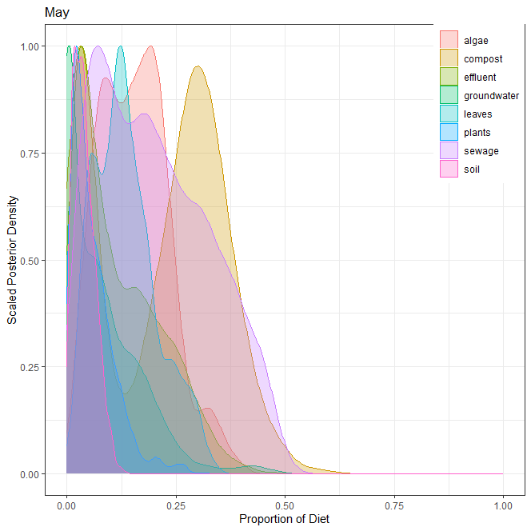
2] 5월
오염원 | 평균 | 표준편차 | 2.50% | 5% | 25% | 50% | 75% | 95% | 97.50%
낙엽(leaves) | 0.134 | 0.071 | 0.027 | 0.036 | 0.077 | 0.125 | 0.176 | 0.275 | 0.295
수생식물(plants) | 0.059 | 0.050 | 0.005 | 0.007 | 0.022 | 0.045 | 0.083 | 0.152 | 0.201
조류(algae) | 0.155 | 0.079 | 0.025 | 0.038 | 0.091 | 0.153 | 0.207 | 0.301 | 0.335
퇴비(compost) | 0.213 | 0.141 | 0.009 | 0.013 | 0.052 | 0.252 | 0.324 | 0.415 | 0.448
토양(soil) | 0.040 | 0.025 | 0.005 | 0.007 | 0.020 | 0.035 | 0.055 | 0.086 | 0.097
유출수(effluent) | 0.120 | 0.096 | 0.008 | 0.012 | 0.039 | 0.093 | 0.189 | 0.299 | 0.328
하수(sewage) | 0.200 | 0.126 | 0.019 | 0.029 | 0.089 | 0.185 | 0.298 | 0.427 | 0.452
지하수(groundwater) | 0.079 | 0.088 | 0.000 | 0.000 | 0.002 | 0.056 | 0.125 | 0.236 | 0.300
 | 1.000

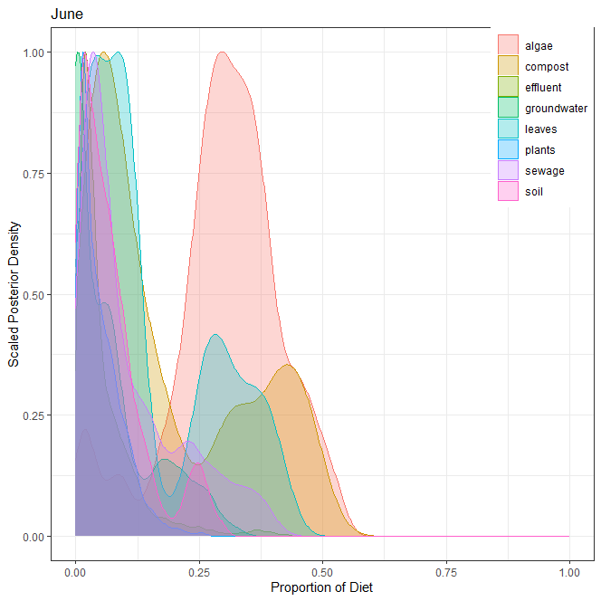
3] 6월
오염원 | 평균 | 표준편차 | 2.50% | 5% | 25% | 50% | 75% | 95% | 97.50%
낙엽(leaves) | 0.151 | 0.127 | 0.009 | 0.014 | 0.045 | 0.102 | 0.270 | 0.386 | 0.408
수생식물(plants) | 0.050 | 0.044 | 0.004 | 0.006 | 0.015 | 0.037 | 0.073 | 0.133 | 0.160
조류(algae) | 0.303 | 0.113 | 0.016 | 0.048 | 0.252 | 0.311 | 0.373 | 0.478 | 0.503
퇴비(compost) | 0.183 | 0.156 | 0.010 | 0.013 | 0.054 | 0.115 | 0.326 | 0.467 | 0.483
토양(soil) | 0.074 | 0.069 | 0.003 | 0.005 | 0.022 | 0.055 | 0.098 | 0.244 | 0.260
유출수(effluent) | 0.058 | 0.065 | 0.006 | 0.008 | 0.018 | 0.035 | 0.076 | 0.187 | 0.253
하수(sewage) | 0.110 | 0.102 | 0.009 | 0.012 | 0.033 | 0.067 | 0.163 | 0.334 | 0.365
지하수(groundwater) | 0.071 | 0.082 | 0.000 | 0.000 | 0.001 | 0.045 | 0.102 | 0.250 | 0.274
 | 1.000

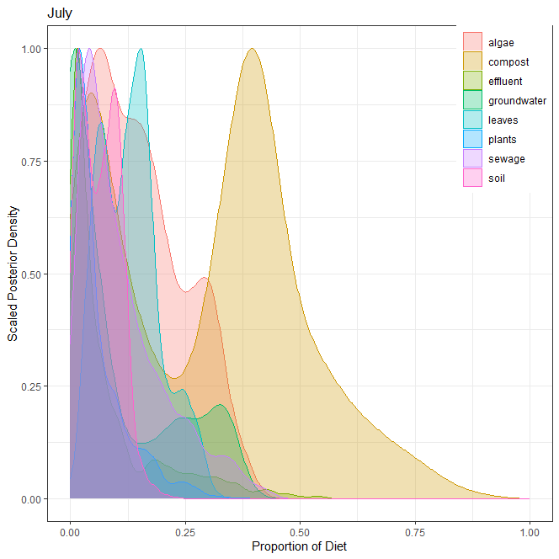
4] 7월
오염원 | 평균 | 표준편차 | 2.50% | 5% | 25% | 50% | 75% | 95% | 97.50%
낙엽(leaves) | 0.130 | 0.065 | 0.029 | 0.037 | 0.075 | 0.128 | 0.167 | 0.253 | 0.276
수생식물(plants) | 0.061 | 0.062 | 0.002 | 0.003 | 0.018 | 0.037 | 0.084 | 0.192 | 0.240
조류(algae) | 0.150 | 0.099 | 0.009 | 0.015 | 0.067 | 0.136 | 0.220 | 0.326 | 0.351
퇴비(compost) | 0.299 | 0.205 | 0.013 | 0.019 | 0.082 | 0.340 | 0.428 | 0.652 | 0.718
토양(soil) | 0.065 | 0.042 | 0.004 | 0.006 | 0.027 | 0.065 | 0.097 | 0.130 | 0.143
유출수(effluent) | 0.080 | 0.105 | 0.003 | 0.004 | 0.013 | 0.036 | 0.102 | 0.324 | 0.377
하수(sewage) | 0.114 | 0.093 | 0.012 | 0.016 | 0.042 | 0.086 | 0.161 | 0.314 | 0.353
지하수(groundwater) | 0.101 | 0.119 | 0.000 | 0.000 | 0.002 | 0.047 | 0.190 | 0.340 | 0.354
 | 1.000

5] 각 오염원 별 correlation

ver5
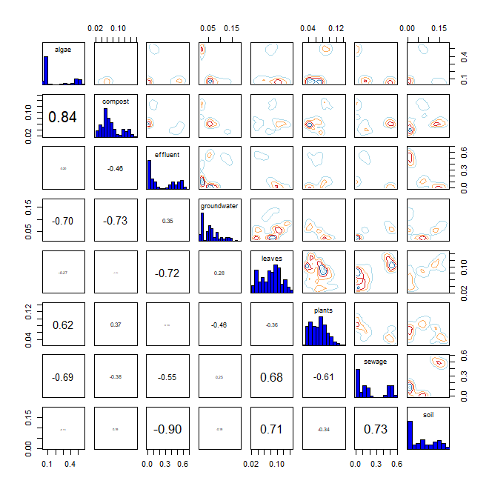
* R language MixSIAR package 기반 Bayesian Isotope Mixing Model 적합 결과
 |  |  |  |  |  |  | DIC |  |  | median of xi
1. 사용 데이터: 2024 환경기초조사사업 결과(HIX, FI) |  |  |  |  |  |  | 251.0516 |  |  | HIX | 0.1
2. 조사하천: 지석천 |  |  |  |  |  |  |  |  |  | FI | 1.2
3. 조사기간: 2024년 4~7월
4. 공변인: 본류 또는 지류(stream)
5. 설정 오염원: 낙엽(leaves), 수생식물(plants), 조류(algae), 퇴비(compost), 토양(soil), 유출수(effluent), 하수(sewage), 지하수(groundwater)

6. Model 적합 결과
1) isospace plot
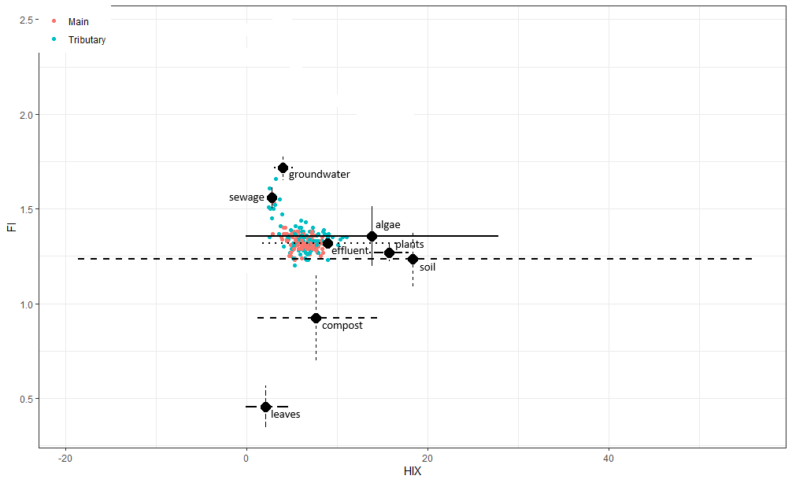

2) prior=1
`-> 조사 전 모든 오염원에 대한 사전 가능성(사전분포 모수)을 동일하게 설정
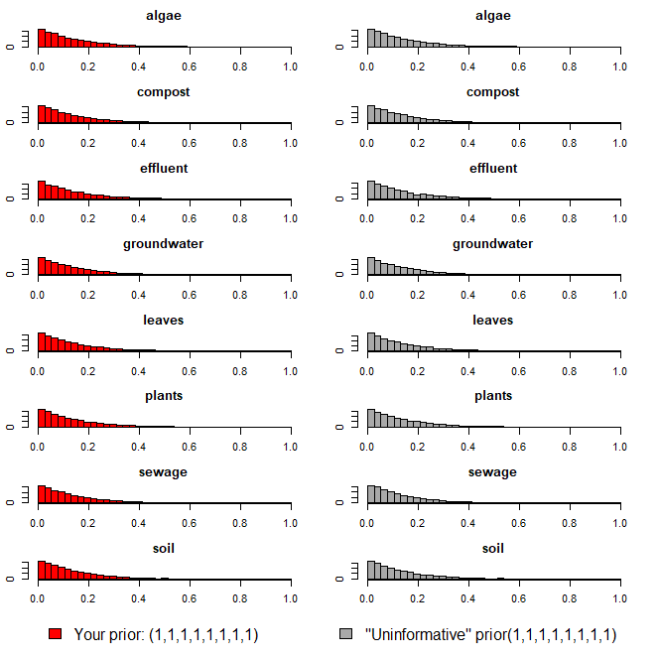

3) Model 실행 결과(오염원 기여율 추정 결과)
`-> 각 오염원 별 추정 기여율에 대한 신뢰구간 포함

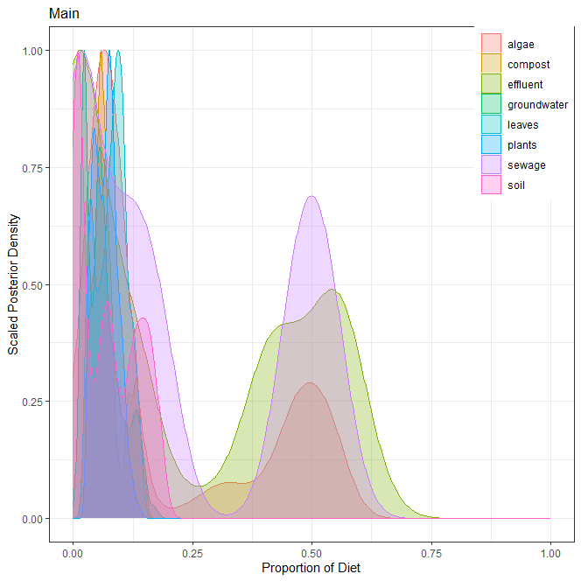
1] 본류
오염원 | 평균 | 표준편차 | 2.50% | 5% | 25% | 50% | 75% | 95% | 97.50%
낙엽(leaves) | 0.081 | 0.031 | 0.028 | 0.031 | 0.056 | 0.085 | 0.104 | 0.129 | 0.136
수생식물(plants) | 0.069 | 0.024 | 0.032 | 0.034 | 0.048 | 0.070 | 0.084 | 0.109 | 0.116
조류(algae) | 0.196 | 0.190 | 0.047 | 0.049 | 0.057 | 0.076 | 0.427 | 0.537 | 0.545
퇴비(compost) | 0.072 | 0.033 | 0.024 | 0.029 | 0.051 | 0.064 | 0.086 | 0.135 | 0.140
토양(soil) | 0.073 | 0.060 | 0.004 | 0.005 | 0.010 | 0.068 | 0.130 | 0.173 | 0.182
유출수(effluent) | 0.232 | 0.229 | 0.001 | 0.002 | 0.002 | 0.131 | 0.461 | 0.575 | 0.601
하수(sewage) | 0.216 | 0.210 | 0.006 | 0.006 | 0.015 | 0.134 | 0.468 | 0.542 | 0.552
지하수(groundwater) | 0.061 | 0.038 | 0.018 | 0.019 | 0.025 | 0.055 | 0.084 | 0.138 | 0.146
 | 1.000

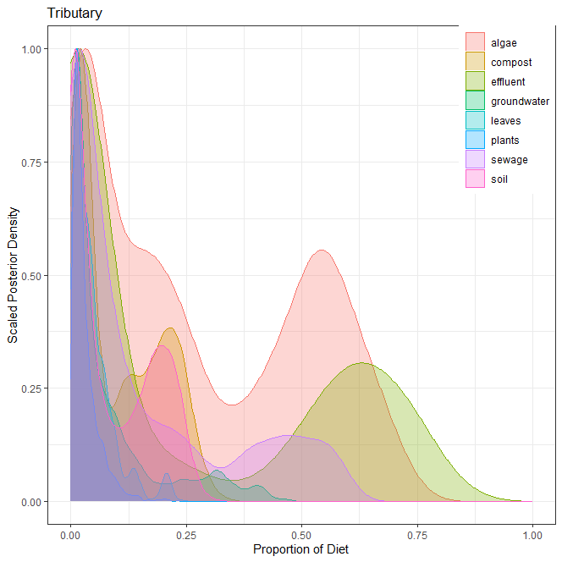
2] 지류
오염원 | 평균 | 표준편차 | 2.50% | 5% | 25% | 50% | 75% | 95% | 97.50%
낙엽(leaves) | 0.045 | 0.044 | 0.003 | 0.004 | 0.014 | 0.032 | 0.062 | 0.139 | 0.201
수생식물(plants) | 0.032 | 0.030 | 0.004 | 0.005 | 0.011 | 0.021 | 0.040 | 0.090 | 0.111
조류(algae) | 0.269 | 0.229 | 0.005 | 0.008 | 0.040 | 0.208 | 0.503 | 0.643 | 0.670
퇴비(compost) | 0.104 | 0.090 | 0.004 | 0.007 | 0.023 | 0.066 | 0.190 | 0.255 | 0.271
토양(soil) | 0.087 | 0.088 | 0.001 | 0.001 | 0.007 | 0.044 | 0.175 | 0.237 | 0.249
유출수(effluent) | 0.237 | 0.288 | 0.000 | 0.001 | 0.002 | 0.056 | 0.556 | 0.734 | 0.769
하수(sewage) | 0.147 | 0.179 | 0.001 | 0.001 | 0.010 | 0.060 | 0.229 | 0.535 | 0.565
지하수(groundwater) | 0.079 | 0.104 | 0.002 | 0.003 | 0.012 | 0.031 | 0.099 | 0.327 | 0.380
 | 1.000

3] 각 오염원 별 correlation

ver6
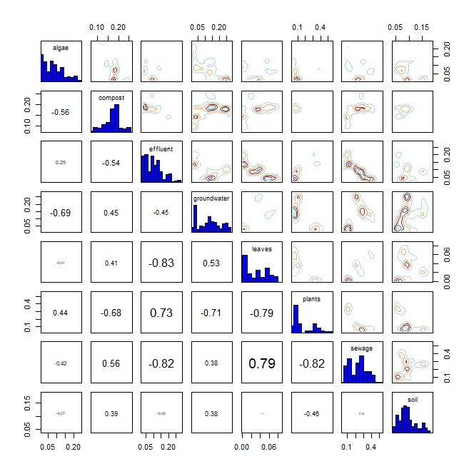
* R language MixSIAR package 기반 Bayesian Isotope Mixing Model 적합 결과
 |  |  |  |  |  |  |  |  | DIC | median of xi
1. 사용 데이터: 2024 환경기초조사사업 결과(BIX, FI) |  |  |  |  |  |  |  |  | 499.4154 | BIX | 1
2. 조사하천: 지석천 |  |  |  |  |  |  |  |  |  | FI | 0.6
3. 조사기간: 2024년 4~7월
4. 공변인: 월(month)
5. 설정 오염원: 낙엽(leaves), 수생식물(plants), 조류(algae), 퇴비(compost), 토양(soil), 유출수(effluent), 하수(sewage), 지하수(groundwater)

6. Model 적합 결과
1) isospace plot
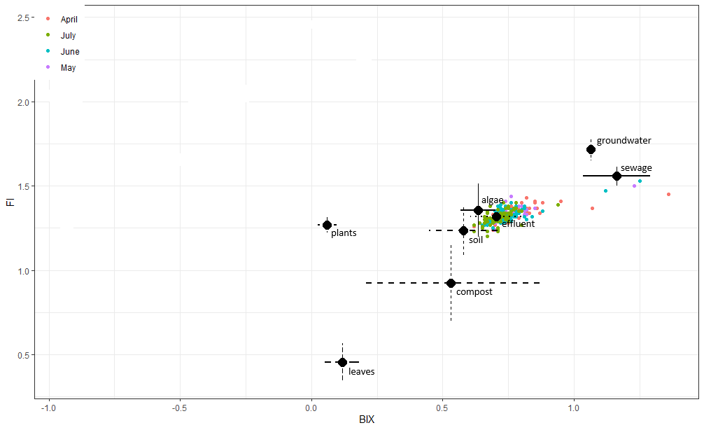

2) prior=1
`-> 조사 전 모든 오염원에 대한 사전 가능성(사전분포 모수)을 동일하게 설정
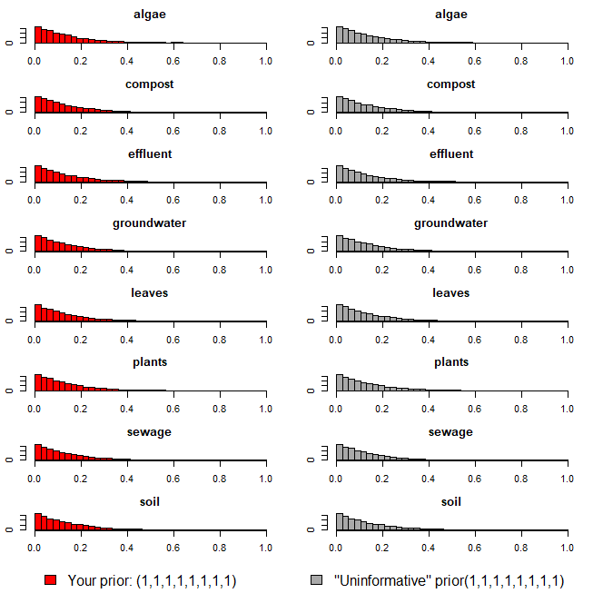

3) Model 실행 결과(오염원 기여율 추정 결과)
`-> 각 오염원 별 추정 기여율에 대한 신뢰구간 포함

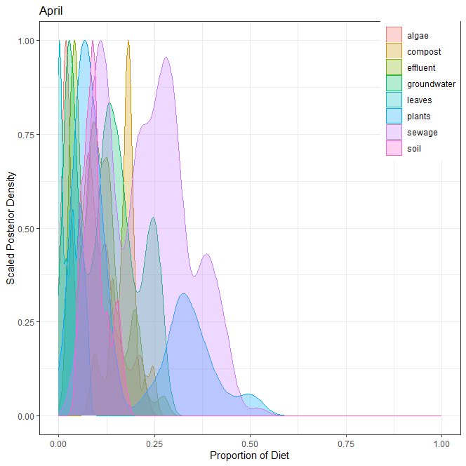
1] 4월
오염원 | 평균 | 표준편차 | 2.50% | 5% | 25% | 50% | 75% | 95% | 97.50%
낙엽(leaves) | 0.032 | 0.025 | 0.001 | 0.001 | 0.003 | 0.033 | 0.054 | 0.073 | 0.077
수생식물(plants) | 0.166 | 0.136 | 0.046 | 0.047 | 0.060 | 0.095 | 0.309 | 0.410 | 0.480
조류(algae) | 0.081 | 0.058 | 0.015 | 0.015 | 0.022 | 0.075 | 0.121 | 0.207 | 0.217
퇴비(compost) | 0.170 | 0.037 | 0.089 | 0.095 | 0.147 | 0.178 | 0.187 | 0.241 | 0.246
토양(soil) | 0.095 | 0.032 | 0.049 | 0.052 | 0.072 | 0.089 | 0.112 | 0.159 | 0.166
유출수(effluent) | 0.100 | 0.057 | 0.029 | 0.031 | 0.045 | 0.092 | 0.131 | 0.206 | 0.223
하수(sewage) | 0.230 | 0.107 | 0.067 | 0.083 | 0.124 | 0.234 | 0.297 | 0.410 | 0.436
지하수(groundwater) | 0.126 | 0.079 | 0.018 | 0.022 | 0.036 | 0.127 | 0.187 | 0.259 | 0.265
 | 1.000

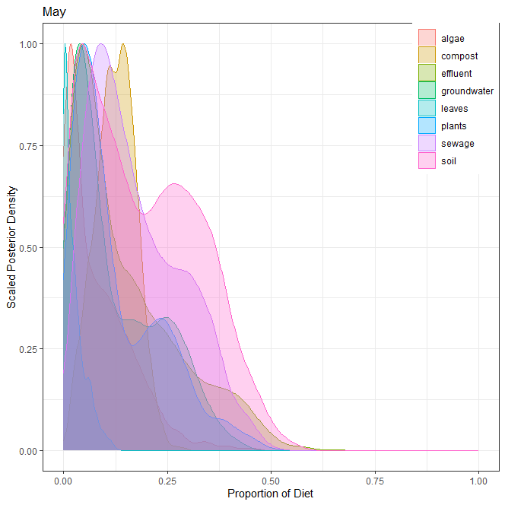
2] 5월
오염원 | 평균 | 표준편차 | 2.50% | 5% | 25% | 50% | 75% | 95% | 97.50%
낙엽(leaves) | 0.024 | 0.026 | 0.000 | 0.001 | 0.004 | 0.017 | 0.037 | 0.080 | 0.095
수생식물(plants) | 0.128 | 0.106 | 0.009 | 0.014 | 0.045 | 0.087 | 0.203 | 0.335 | 0.388
조류(algae) | 0.082 | 0.080 | 0.003 | 0.004 | 0.017 | 0.058 | 0.127 | 0.233 | 0.282
퇴비(compost) | 0.125 | 0.048 | 0.029 | 0.041 | 0.091 | 0.125 | 0.159 | 0.201 | 0.215
토양(soil) | 0.191 | 0.132 | 0.011 | 0.016 | 0.071 | 0.174 | 0.298 | 0.418 | 0.456
유출수(effluent) | 0.148 | 0.127 | 0.011 | 0.015 | 0.047 | 0.104 | 0.221 | 0.413 | 0.450
하수(sewage) | 0.175 | 0.110 | 0.024 | 0.034 | 0.085 | 0.149 | 0.255 | 0.372 | 0.414
지하수(groundwater) | 0.127 | 0.105 | 0.008 | 0.011 | 0.040 | 0.088 | 0.208 | 0.322 | 0.350
 | 1.000

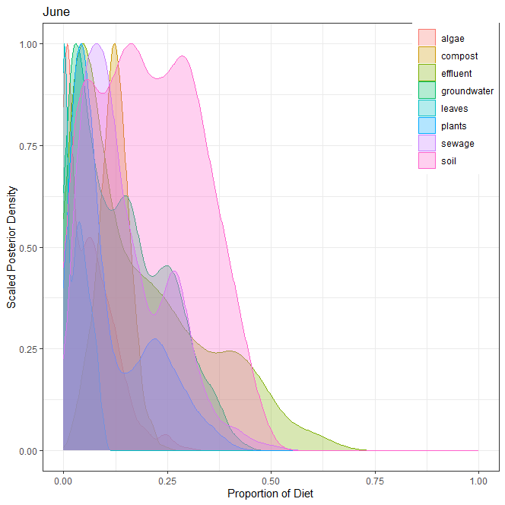
3] 6월
오염원 | 평균 | 표준편차 | 2.50% | 5% | 25% | 50% | 75% | 95% | 97.50%
낙엽(leaves) | 0.033 | 0.027 | 0.000 | 0.001 | 0.004 | 0.031 | 0.054 | 0.082 | 0.087
수생식물(plants) | 0.112 | 0.097 | 0.009 | 0.012 | 0.037 | 0.069 | 0.189 | 0.303 | 0.338
조류(algae) | 0.063 | 0.059 | 0.001 | 0.002 | 0.009 | 0.051 | 0.097 | 0.170 | 0.207
퇴비(compost) | 0.120 | 0.039 | 0.039 | 0.050 | 0.096 | 0.121 | 0.145 | 0.181 | 0.198
토양(soil) | 0.206 | 0.121 | 0.012 | 0.020 | 0.107 | 0.199 | 0.302 | 0.409 | 0.437
유출수(effluent) | 0.180 | 0.155 | 0.011 | 0.015 | 0.049 | 0.133 | 0.281 | 0.481 | 0.531
하수(sewage) | 0.148 | 0.101 | 0.018 | 0.027 | 0.068 | 0.118 | 0.221 | 0.330 | 0.378
지하수(groundwater) | 0.138 | 0.105 | 0.006 | 0.009 | 0.043 | 0.123 | 0.219 | 0.331 | 0.362
 | 1.000

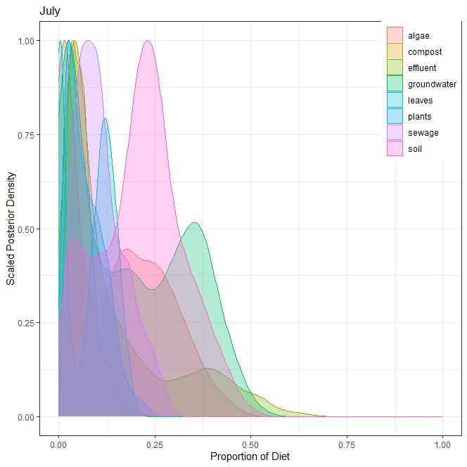
4] 7월
오염원 | 평균 | 표준편차 | 2.50% | 5% | 25% | 50% | 75% | 95% | 97.50%
낙엽(leaves) | 0.081 | 0.061 | 0.000 | 0.001 | 0.005 | 0.098 | 0.131 | 0.166 | 0.177
수생식물(plants) | 0.070 | 0.049 | 0.009 | 0.011 | 0.031 | 0.061 | 0.104 | 0.161 | 0.185
조류(algae) | 0.142 | 0.124 | 0.002 | 0.003 | 0.016 | 0.133 | 0.242 | 0.355 | 0.390
퇴비(compost) | 0.060 | 0.036 | 0.013 | 0.016 | 0.034 | 0.054 | 0.077 | 0.136 | 0.152
토양(soil) | 0.213 | 0.110 | 0.019 | 0.029 | 0.134 | 0.220 | 0.280 | 0.398 | 0.426
유출수(effluent) | 0.142 | 0.145 | 0.014 | 0.017 | 0.038 | 0.075 | 0.197 | 0.455 | 0.512
하수(sewage) | 0.109 | 0.063 | 0.018 | 0.025 | 0.061 | 0.097 | 0.149 | 0.233 | 0.253
지하수(groundwater) | 0.183 | 0.149 | 0.005 | 0.006 | 0.034 | 0.163 | 0.323 | 0.424 | 0.453
 | 1.000

5] 각 오염원 별 correlation

ver7
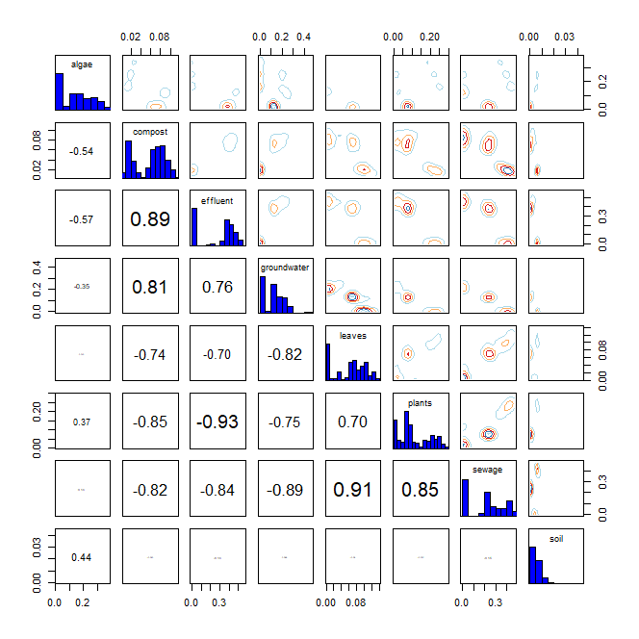
* R language MixSIAR package 기반 Bayesian Isotope Mixing Model 적합 결과
 |  |  |  |  |  |  | DIC |  |  | median of xi
1. 사용 데이터: 2024 환경기초조사사업 결과(BIX, FI) |  |  |  |  |  |  | 521.156 |  |  | BIX | 0.7
2. 조사하천: 지석천 |  |  |  |  |  |  |  |  |  | FI | 0.2
3. 조사기간: 2024년 4~7월
4. 공변인: 본류 또는 지류(stream)
5. 설정 오염원: 낙엽(leaves), 수생식물(plants), 조류(algae), 퇴비(compost), 토양(soil), 유출수(effluent), 하수(sewage), 지하수(groundwater)

6. Model 적합 결과
1) isospace plot
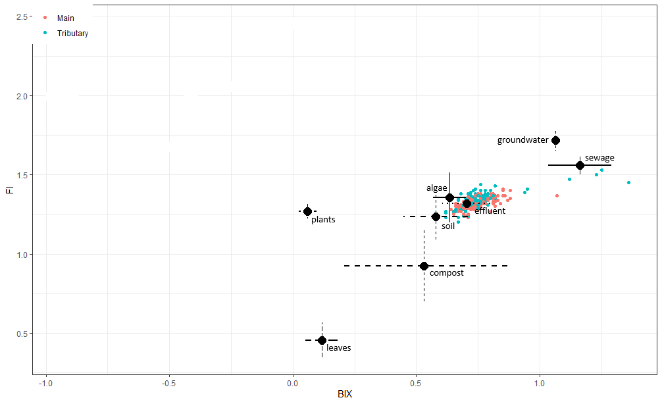

2) prior=1
`-> 조사 전 모든 오염원에 대한 사전 가능성(사전분포 모수)을 동일하게 설정
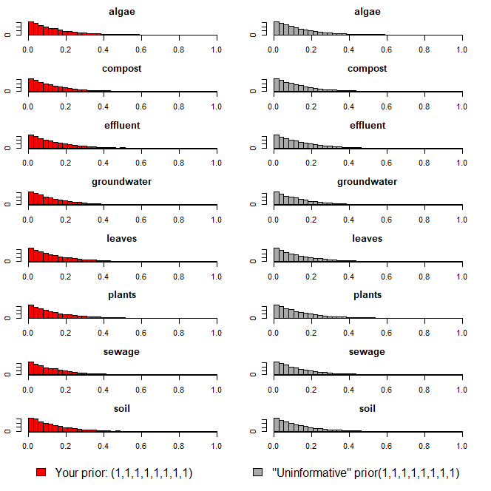

3) Model 실행 결과(오염원 기여율 추정 결과)
`-> 각 오염원 별 추정 기여율에 대한 신뢰구간 포함

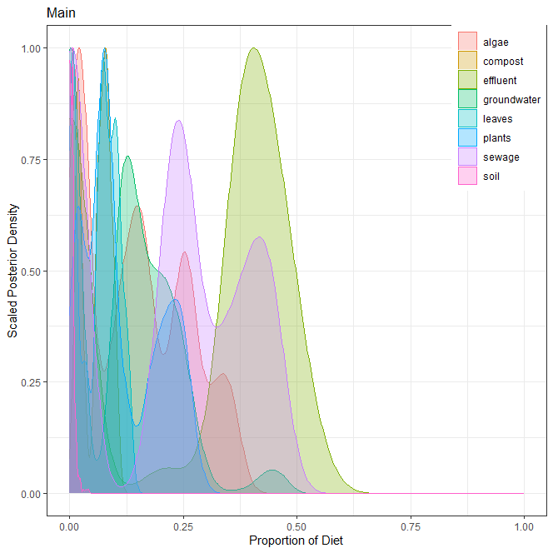
1] 본류
오염원 | 평균 | 표준편차 | 2.50% | 5% | 25% | 50% | 75% | 95% | 97.50%
낙엽(leaves) | 0.065 | 0.041 | 0.004 | 0.005 | 0.021 | 0.072 | 0.099 | 0.126 | 0.129
수생식물(plants) | 0.114 | 0.082 | 0.011 | 0.012 | 0.061 | 0.083 | 0.195 | 0.253 | 0.262
조류(algae) | 0.146 | 0.110 | 0.010 | 0.010 | 0.028 | 0.146 | 0.245 | 0.344 | 0.353
퇴비(compost) | 0.059 | 0.030 | 0.009 | 0.015 | 0.024 | 0.066 | 0.081 | 0.100 | 0.102
토양(soil) | 0.005 | 0.006 | 0.001 | 0.001 | 0.001 | 0.005 | 0.007 | 0.015 | 0.023
유출수(effluent) | 0.276 | 0.200 | 0.002 | 0.003 | 0.003 | 0.379 | 0.432 | 0.504 | 0.518
하수(sewage) | 0.213 | 0.164 | 0.003 | 0.003 | 0.007 | 0.239 | 0.366 | 0.449 | 0.453
지하수(groundwater) | 0.122 | 0.104 | 0.001 | 0.001 | 0.004 | 0.127 | 0.193 | 0.271 | 0.384
 | 1.000

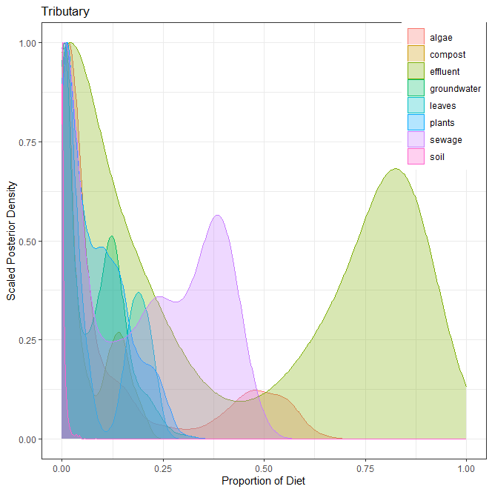
2] 지류
오염원 | 평균 | 표준편차 | 2.50% | 5% | 25% | 50% | 75% | 95% | 97.50%
낙엽(leaves) | 0.076 | 0.084 | 0.000 | 0.001 | 0.005 | 0.029 | 0.172 | 0.220 | 0.228
수생식물(plants) | 0.084 | 0.073 | 0.002 | 0.002 | 0.017 | 0.067 | 0.135 | 0.229 | 0.245
조류(algae) | 0.138 | 0.188 | 0.002 | 0.002 | 0.011 | 0.037 | 0.171 | 0.541 | 0.570
퇴비(compost) | 0.059 | 0.063 | 0.002 | 0.003 | 0.007 | 0.025 | 0.118 | 0.177 | 0.191
토양(soil) | 0.005 | 0.008 | 0.000 | 0.000 | 0.001 | 0.002 | 0.005 | 0.019 | 0.029
유출수(effluent) | 0.376 | 0.361 | 0.001 | 0.001 | 0.004 | 0.212 | 0.784 | 0.888 | 0.905
하수(sewage) | 0.186 | 0.165 | 0.000 | 0.000 | 0.004 | 0.185 | 0.354 | 0.427 | 0.448
지하수(groundwater) | 0.076 | 0.071 | 0.000 | 0.000 | 0.005 | 0.066 | 0.128 | 0.208 | 0.229
 | 1.000

3] 각 오염원 별 correlation

